Resumen
📊 REPORTE AUTOMÁTICO DE VENTAS

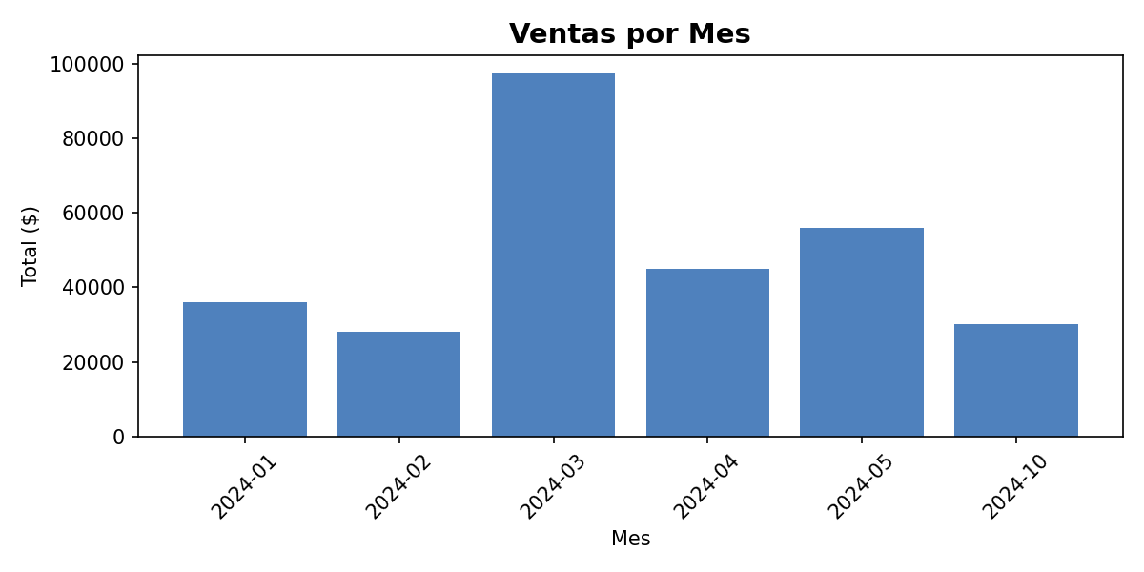
Total de ventas | $ 292,500
Ticket promedio | $ 29,250
Transacciones registradas | 10

